测试
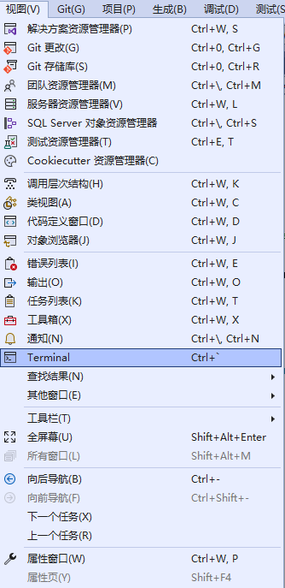
使用 http-repl 测试 Web API：
 | 打开【Developer PowerShell】：
 | 按ctrl + `或【视图】下的【Terminal】即可打开。
 | dotnet tool install -g Microsoft.dotnet-httprepl

 | 测试 PostTodoItem
 | 按 Ctrl+F5 运行应用。
 | 打开新的端子窗口并运行以下命令。 如果你的应用使用不同的端口号，请将 httprepl 命令中的 7206 替换为你的端口号。
 | httprepl https://localhost:7206/api/todoitems
 | post -h Content-Type=application/json -c "{"name":"walk dog","isComplete":true}"
 | post -h Content-Type=application/json -c "{"name":"hard work","isComplete":false}"
 | 如果你结束了之前的 httprepl 会话，请在以下命令中将 connect 替换为 httprepl：
 | connect https://localhost:7206/api/todoitems/1
 | get

 | connect https://localhost:7206/api/todoitems
 | get

 | connect https://localhost:7206/api/todoitems/1
 | put -h Content-Type=application/json -c "{"id":1,"name":"feed fish","isComplete":true}"

 | connect https://localhost:7206/api/todoitems/1
 | delete

